Sheet1
TMAX 파스텔 톡 케이스
STI : 02 6673 4900 , Fax : 02 6406 6543
배송주소:
제품명 | TMAX 파스텔 톡 케이스
이미지 | 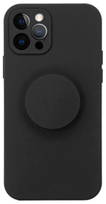 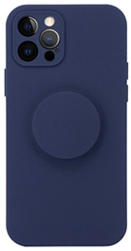 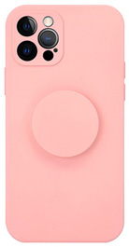 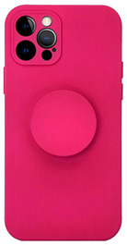 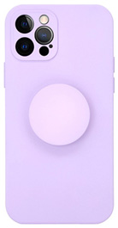 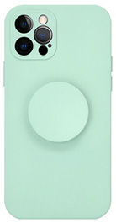 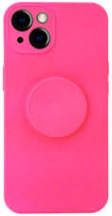
기종/색상 | 블랙 | 네이비 | 핑크 | 버건디 | 퍼플 | 민트 | 네온핑크
아이폰7/8/SE3 |  |  |  |  |  |  | X
아이폰12 mini |  |  |  |  |  |  | X
아이폰12
아이폰12 PRO
아이폰12 PRO MAX |  |  |  |  |  |  | X
아이폰13 mini
아이폰13
아이폰13 PRO
아이폰13 PRO MAX
아이폰14
아이폰14 PLUS
아이폰14 PRO
아이폰14 PRO MAX
아이폰15 |  | X |  | X |  |  | X
아이폰15 PLUS |  | X |  | X |  |  | X
아이폰15 PRO |  | X |  | X |  |  | X
아이폰15 PRO MAX |  | X |  | X |  |  | X
갤럭시S21(G991) |  |  |  |  |  |  | X
갤럭시S21플러스(G996) |  |  |  |  |  |  | X
갤럭시S21울트라(G998) |  |  |  |  |  |  | X
갤럭시S22(S901)
갤럭시S22플러스(S906)
갤럭시S22울트라(S908)
갤럭시S23(S911)
갤럭시S23플러스(S916)
갤럭시S23울트라(S918)
갤럭시S24 (S921)
갤럭시S24플러스 (S926)
갤럭시S24울트라 (S928)
갤럭시노트20(N981) |  |  |  |  |  |  | X
갤럭시노트20울트라(N986) |  |  |  |  |  |  | X
갤럭시A22(A226) 갤럭시와이드5(E426) |  |  |  |  |  |  | X
갤럭시A32 LTE(A325) |  |  |  |  |  |  | X
갤럭시52(A528) |  |  |  |  |  |  | X
갤럭시A82(A826) |  |  |  |  |  |  | X
갤럭시A13(A135/A136) |  |  |  |  |  |  | X
갤럭시A23(A235) |  |  |  |  |  |  | X
갤럭시A53(A536) |  |  |  |  |  |  | X

